表紙・改定履歴
Webダイレクト販売

帳票設計書
意向確認書控
R0102

© 2020 Sasuke Financial Lab Inc.

変 更 記 録
版数 REV. | 作成更新日 | 変 更 内 容 | 担 当
01 | 2020-08-24 | 初版 | 小川

帳票レイアウト
帳票レイアウト | システム | 帳票名 | 画面ID
 | Webダイレクト販売 | 意向確認書控 | R0102
A
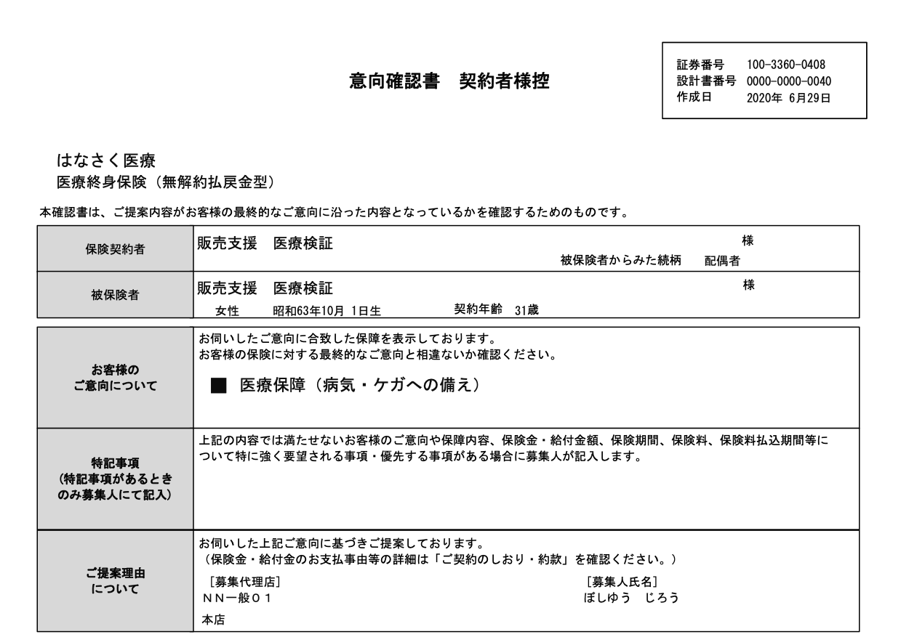
1

2
作成日：意向確認画面で次へで画面が切り替わった際

3

4

情報として同じになるが
別で表示するか
5

6

7

特記事項は今回記入できる画面は存在しないがどうするか？（現在はなさく側に確認中）

・募集代理店
・募集担当者
・文書番号？
は固定でよいか？
削除

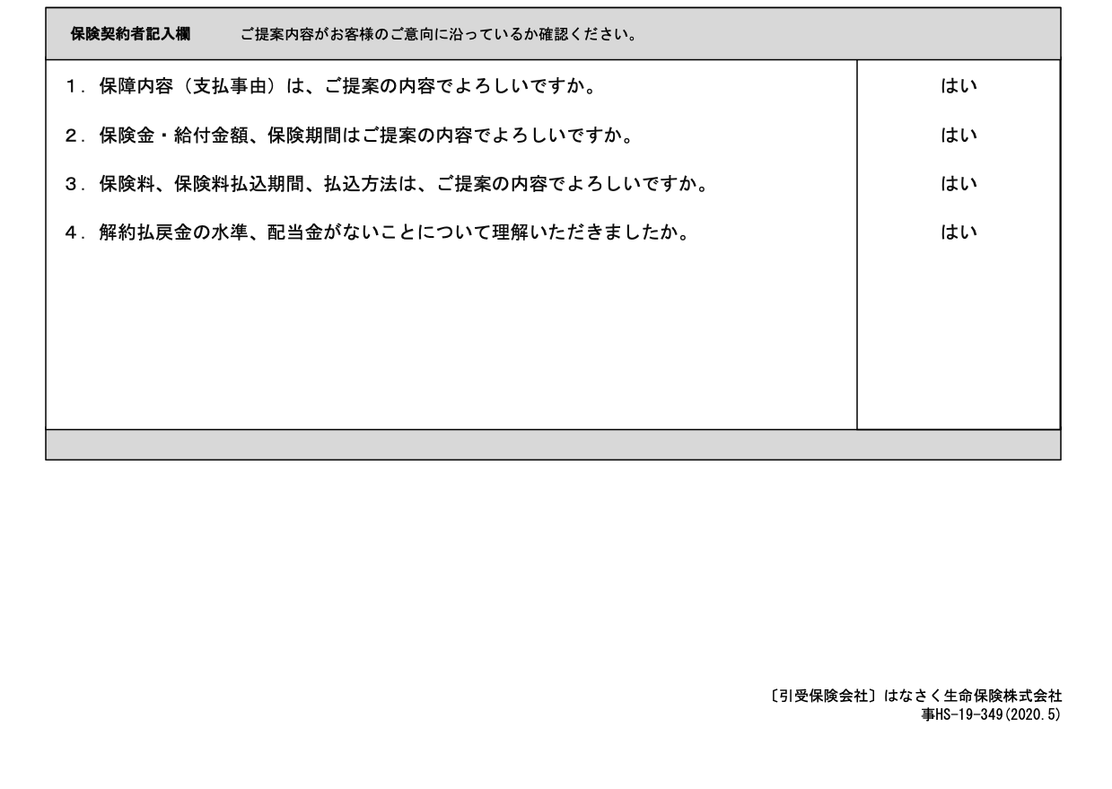

現在の意向確認書を申込者が最初に見れるタイミングは「G0117.意向確認画面」であるが、その時点では未確定の項目は空白でよいのか？
未確定項目
・払込方法
・解約払戻金の水準、配当金がないこと（画面上も説明がないので作る必要がある意向
8

